使用方法&新聞
此表單使用方法 |  | 我會從紅綠篩選頁面內挑自己有興趣的股票進模擬盤跑 而實際真實買賣會公告在"買賣通知line群"並填寫進"持股"頁面 |  |  |  |  |  |  | 資料去這邊抓
 |  | 初步篩選出標的後 還需要去查各股相關新聞 看是否利空利多 常有突然被檢調 或是倒貨 欠賬的公司 然後剔除 |  |  |  |  |  |  | 每月期貨結算日 (每月第三個禮拜三) | https://www.taifex.com.tw/file/taifex/CHINESE/4/2026Calendar.pdf
 |  | 模擬操作會同步貼到 "模擬盤"並每日更新<我寫入只代表我關注 不代表我一定買進!!> |  |  |  |  |  |  | 外資未平倉口數 | https://stock.wearn.com/taifexphoto.asp
 |  | 請其他使用者自行開立自己的google sheet 自己記錄自己的操作!!!! 不要寫在這邊讓我看到!! |  |  |  |  |  |  | 外資未平倉口數2 | https://www.taifex.com.tw/cht/3/futContractsDate
 |  |  |  |  |  |  |  |  | 外資買賣超排行 | https://tw.stock.yahoo.com/rank/foreign-investor-buy
規律跌注意: | 1.每月月初123 (遇假日提前發生) <外資結算> |  |  | 3.每月期貨結算請看期貨行事曆 |  | 5. 每500點階段 |  |  | 除權息資訊 | https://concords.moneydj.com/z/ze/zeb/zeb.djhtm
 | 2.每月第一個星期5 非農 |  |  | 4.連假 |  | 6. 每月10日財報公布 |  |  | 除權息資訊2(拉到下方) | https://mops.twse.com.tw/mops/#/web/home
 | 7.每年過農曆年會提前休市 需要注意去查實際休市日 |  |  |  |  |  |  |  | 上市櫃注意股查詢 (當天) | https://www.twse.com.tw/zh/announcement/notice.html
 | 放假 | 漲 | 跌 | 消息日 不確定 | 上格為事前猜 中格為實際 下格為操作 最下格為失準原因or世界情勢 |  |  |  | 上市處置股查詢 | https://www.twse.com.tw/zh/announcement/punish.html
個人行事曆 | 日 | 一 | 二 | 三 | 四 | 五 | 六 | 每季檢查MSCI | 上櫃處置股查詢 | https://www.tpex.org.tw/zh-tw/announce/market/disposal.html
2026-04-01 | 29 | 30/外資結算前 | 31/外資結算前 | 1/外資結算 | 2/連假前 | 3/清明節 非農 | 4 | 每年2/5/8/11月 | 美國非農就業數據 (每月第一個星期五更新) | https://tradingeconomics.com/united-states/non-farm-payrolls
 |  | 市跌 772/1047 櫃跌 603/825 空單: -37282 | 市跌 890/1047 櫃跌 699/825 空單: -37214 | 市跌 100/1047 櫃跌 110/825 空單: -31373 | 市跌 566/1047 櫃跌 788/825 空單: -34855 |  |  |  | 上市櫃公司當日重大訊息 | https://mops.twse.com.tw/mops/#/web/t05sr01_1
 |  |  |  |  |  |  |  |  | 三大法人買賣超統計 | https://www.twse.com.tw/zh/trading/foreign/bfi82u.html
 |  |  |  | 伊朗發布停戰 |  |  |  |  | 上市股漲跌狀況 | https://www.twse.com.tw/zh/trading/historical/mi-index.html
 | 5 | 6/清明節 | 7 | 8 | 9 | 10/財報 | 11 |  | 上櫃股漲跌狀況 | https://www.tpex.org.tw/zh-tw/mainboard/trading/historical/decline/day.html
 |  |  | 市跌 468/1047 櫃跌 364/825 空單: -31350 | 市跌 154/1047 櫃跌 172/825 空單: -32478 | 市跌 566/1047 櫃跌 461/825 空單: -33399 | 市跌 452/1047 櫃跌 343/825 空單: -34403 |  |  | 查詢上市上櫃月營收 (每月10號前更新) | https://mops.twse.com.tw/mops/#/web/t21sc04_ifrs
 |  |  | 買回 |  |  | 賣出 |  |  | 查詢個股財務報表(財報狗) | https://statementdog.com/
 |  |  |  |  |  | 停戰談判 |  |  | 查詢財務報表(win投資) | https://winvest.tw/Stock/Symbol/Comment/1101
 | 12 | 13 | 14 | 15/期貨結算 | 16 期貨回補 | 17 | 18 |  | 查詢本益比(上市) | https://www.twse.com.tw/zh/trading/historical/bwibbu.html
 |  | 市跌 405/1047 櫃跌 384/825 空單: -35996 | 市跌 331/1047 櫃跌 386/825 空單: -36664 | 市跌 389/1047 櫃跌 385/825 空單: -36783 | 市跌 389/1047 櫃跌 308/825 空單: -39683 | 市跌 499/1047 櫃跌 376/825 空單: -41151 |  |  | 查詢本益比(上櫃) | https://www.tpex.org.tw/zh-tw/mainboard/trading/info/stock-pe.html
 |  |  |  | 買回 | 更改漲跌預估 | 更改漲跌預估 |  |  | 群益證卷即時消息(點選重要) | https://www.capitalfutures.com.tw/zh-tw/financial/breakingnews?date=2026-04-01&important=0
 |  | 停戰談判 | 停戰談判 |  |  |  |  |  | 每日融資融卷增減(上市) | https://accessibility.twse.com.tw/zh/trading/margn/MI_MARGN-margin-dec30.html
 | 19 | 20 | 21 | 22 | 23 | 24 | 25 |  | 每日融資融卷增減(上櫃) | https://www.tpex.org.tw/zh-tw/mainboard/trading/margin-trading/rank/day.html
 |  | 市跌 532/1047 櫃跌 415/825 空單: -42618 | 市跌 499/1047 櫃跌 364/825 空單: -41295 |  |  |  |  |  | 個股每日融資融卷查詢 | https://concords.moneydj.com/z/zc/zcn/zcn.djhtm?a=2330&b=3
 |  | 更改漲跌預估 | 更改漲跌預估 | 更改漲跌預估 |  |  |  |  | Chengwaye 台股觀測站 | https://chengwaye.com/

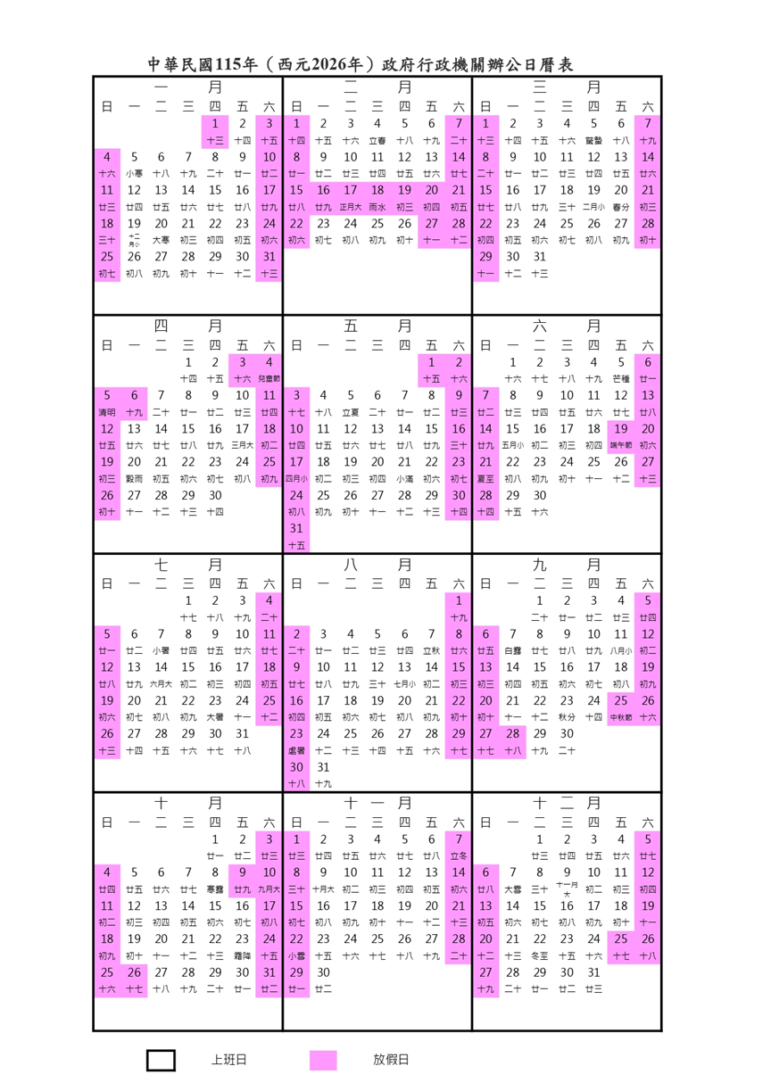
 | 26 | 27 | 28 | 29 | 30/月底結算 | 1 | 2
 |  |  |  |  |  |  |  |  | 政府連假行事曆

 | 3 | 4 | 5 | 6 | 7 | 8 | 9

注意事項:
 | 1. 期貨周規律: | 依據2025/11~2026/1的歷史紀錄 期貨周漲跌起伏太劇烈
 |  | 最安全的方法為上禮拜五賣出 禮拜五才回補 因為通常下禮拜一都是漲
 |  | 不要在期貨周內買入賺最大收益 沒辦法100%賺 至少100%不要賠
 | 2.假期中間有一個工作日的狀況: (參考2025/12)
 |  | 依據2025/12的歷史紀錄 當應該是連假時 但是中間安插了一個工作日
 |  | 連假前仍然會暴跌 但是"當個工作日"會回補
 |  | 正確操作是連假前的第三天要賣出 然後連假前最後一天買入 然後等"當個工作日"回補
 | 3. 基於空單口數決定進出場日子
 |  | 經由AI分析 當低於-25000時 可進場 當逼近-35000時 必須出場
優先題材(綠): | 軍工 | 生技醫療 | PCB | BBU | 航太 | 資訊服務 | 安全監控 | 機器人
2026-02-01 | DIMM/DRAM | 航運 | 被動元件 | 矽 | 特化 | 封測 | 低軌衛星 | 光通訊
 | 雷射鑽頭/探針 | 玻纖布 | 廠務 | 石油

時間 | 新聞&注意事項 |  |  |  |  |  |  |  | 需要關注的股神&名人資訊
月份注意事項 | Q1:1~3,Q2:4~6,Q3:7~9,Q4:10~12 |  |  |  |  |  |  |  | MrChen (ptt陳爸) | https://www.pttweb.cc/user/mrchen
12月 |  |  |  |  |  |  |  |  | 凱基松山哥廖學邦
2026-01-01 |  |  |  |  |  |  |  |  | 巨人傑 | https://www.facebook.com/bigmanJJJ/
 |  |  |  |  |  |  |  |  | 股癌 | https://www.facebook.com/Gooaye
 |  |  |  |  |  |  |  |  | a0808996 | https://www.pttweb.cc/user/a0808996
 |  |  |  |  |  |  |  |  | 川普的個人新聞網 | https://truthsocial.com/@realDonaldTrump
 |  |  |  |  |  |  |  |  | 山椒魚 | https://www.pttweb.cc/user/homoho
2026-03-01 | 金像電 高技 台燿 新的CPU設計原訂Q1末期出貨 改為Q2末期出貨

2026-04-01 | 關注 "資訊服務"族群 依據循環 5月開始可能是此族群上漲月份 持續到7月
2026-05-31 | 金像電 高技 台燿 如無變更行程 則Q2尾(6月) 記得五月底要布局 然後持有1個月 |  |  |  |  |  |  |  | 每天的操作如下
 |  |  |  |  |  |  |  |  |  | 事項 | 時間點 | 判斷
 |  |  |  |  |  |  |  |  | STOCK(後台)
 |  |  |  |  |  |  |  |  | 合併財報 | 檢查新聞 | 每天
 |  |  |  |  |  |  |  |  | 合併財報 | 檢查合併財報 | 每天
 |  |  |  |  |  |  |  |  | 月營收 | 檢查月財報 | 每月的8~10日
 |  |  |  |  |  |  |  |  | 消息分析 | 檢查MSCI | 每年2 / 5 / 8 / 11 月
 |  |  |  |  |  |  |  |  | 標的篩選(前台)
 |  |  |  |  |  |  |  |  | 使用方法&新聞 | 更新行事曆-外資結算 | 每月1~3日 | 跌
 |  |  |  |  |  |  |  |  | 使用方法&新聞 | 更新行事曆-非農數據 | 每月第一個禮拜五
 |  |  |  |  |  |  |  |  | 使用方法&新聞 | 更新行事曆-期貨結算 | 每月第三個禮拜三 | 跌
 |  |  |  |  |  |  |  |  | 使用方法&新聞 | 檢查外資空單口數 | 每天
 |  |  |  |  |  |  |  |  | 使用方法&新聞 | 檢查除權息 | 每天 | 跌
 |  |  |  |  |  |  |  |  | 使用方法&新聞 | 檢查新聞&注意事項 | 每天
 |  |  |  |  |  |  |  |  | 使用方法&新聞 | 檢查政府連假 | 每天 | 跌
 |  |  |  |  |  |  |  |  | 使用方法&新聞 | 檢查上市櫃處置股 | 每天 | 跌
 |  |  |  |  |  |  |  |  | 使用方法&新聞 | 檢查名人發文 | 每天
 |  |  |  |  |  |  |  |  | 紅綠 | 更新紅綠 | 每天
 |  |  |  |  |  |  |  |  | 紅綠-績優股 | 更新紅綠-績優股 | 每天
 |  |  |  |  |  |  |  |  | 題材股 | 檢查題材股看趨勢 | 每天
 |  |  |  |  |  |  |  |  | 買賣 | 更新價位追蹤 | 每天
 |  |  |  |  |  |  |  |  | 奇摩美股 | 檢查美股漲跌 | 每天1:00 看盤中
 |  |  |  |  |  |  |  |  | PTT股版 | 檢查消息 | 每天

基本觀念
股市循環觀察
每月循環 | 每月開頭的1 2 3 交易日 依據歷史 當日都會暴跌(跟外資匯款限制有關) <代表每月月初可以低價買入 然後下月第一周賣出>
 | 每年的9 月 是股災月 依據歷史 整體都是跌 <代表八月底要賣光 因為市場共識 導致散戶亂賣 9月大跌可找低點進場>
 | 每個關鍵點位(大盤每500點) 達到目標點後 隔天都會大暴跌(外資殺盤) 請在此時前賣出 然後看情況最低點(第三天)買回
 | 每個月第三周的星期三 要注意期貨結算日 當周會有超大震盪 建議第二周周五賣光獲利 <依據歷史紀錄 第三周會出現三種狀況>
 |  | 1.結算日爆殺 此時結算日可買進
 |  | 2.結算日前爆殺 可以買進 結算日會暴漲
 |  | 3.結算日前平盤 結算日暴漲 則後續幾天 會爆殺>
基本觀念
外資未平倉口數增加或減少 該怎麼理解?
 | 1.如果股市當天大跌 且 當天外資未平倉口數下降 可視為跌深反彈的訊號
什麼是紅綠買賣壓? 代表什麼意思 我應該如何使用?
 | 先說結論: | 綠比率(賣壓) > 紅比率(買壓) 代表此"瞬間"股票還會往上漲 反之 紅比率>綠比率 代表此"瞬間" 股票還會往下跌 直到比率平衡50:50保持穩定
 | 原理舉例: | 假如我們只會看到如下兩行 不是五行
 |  | 10 X:O 20
 |  | 15 XX:OO 20
 |  | 目前股價在X:O 這行
 |  | 總賣壓比較會是 10+15 : 20+20
 |  | 當我們價錢推進 從X:O 跑到XX:OO
 |  | 第一行消失 第一行的賣 20 被買光了對吧? 所以此行價位會從賣壓變買壓 此時變成 ?? O:OO 20
 |  | 但是在O從賣變買的瞬間 是不是沒有人掛單 所以他是變成 0 O:OO 20 因為那個瞬間 賣被買光了 但買的掛單還沒人開始下
 |  | 是不是 就變成突然賣壓高 所以才會顯示 綠色賣壓多於買壓 但是以股價來看 他卻是漲上去
 |  | 當這個瞬間一直發生(大戶瘋狂買) 就變成連續性 然後股價就會一直往上衝 所以賣壓才會看起來一直維持比買壓高
 |  | 反之 賣壓(紅)>買壓(綠) 也是同樣道理
 |  | 此現象直到 比率平衡 此現象才會消失(因為沒人要往上買 或是往下賣了)
 |  | 所以當天看到想要的股票時
 |  | 如果你剛好看到他漲了 紅綠條 綠比較長 你可以預期他會繼續漲 這時候可能要追一下價 目前價位+0.1 0.2 去買 (或是就不進了 等過段時間再回來看
 |  | 如果看到他跌 紅綠條 紅比較長 你可以預期他還會繼續跌 所以你可以等到紅綠條平衡再買
怎麼看待美國非農就業數據?
 | 此為美國經濟基礎 只要非農就業高於預期 代表美國經濟好轉 會連帶影響台股"科技業"也走紅
關於除權息該怎麼看待:
 | 就是很現實的左手換右手 幫你被動賣出又買進 唯一幫你省的只有少了1%手續費 對你個人來說 實際上根本沒賺沒賠
 | 依據統計 大部分股票 根本不可能短時間內填息成功 而且懂這邏輯的大戶 還會在除息前的高點 直接大賣停利 導致股價跌更深
 | 所以手持股票如果近期要除權除息 而且是在 "獲利中"的股票 強烈建議在該日期前賣出 雖然也有少數會秒填息 但是畢竟是"少數"
 | 除非你手上現在這檔股票已經在賠錢了 那就放著吧 可以賭看看跌深反彈
如何看待現金增資
 | 所有"高檔價位"股票 搞現金增資 增完股價就會連吃好幾隻跌停 有看到要增資的股票 要快點出清 原因在於 現金增資公司開的價位一定少於目前股票價位 會有一大波賣出賺價差
關於每大盤每漲500點 當天或隔天就會大崩跌的 階段崩跌 的狀況 (大盤盤面很好看的還是顯示大漲 但是實際上 大多股票都是綠 所以不能只單看大盤顯示數據
 |  |  |  | 平日上市跌數約300~400 | https://www.twse.com.tw/zh/trading/historical/mi-index.html
 |  |  |  | 平日上櫃跌數約250~300 | https://www.tpex.org.tw/zh-tw/mainboard/trading/historical/decline/day.html
 | 日期 | 大盤突破狀況 | 實際狀況 | 資料佐證
 | 20250923 | 26000 | 台股暴跌三天 | 上市 跌400~600檔 /總900 櫃買400~600檔跌 /總825
 | 20250915 | 25500 | 台股當天一片綠 | 櫃買528檔跌 / 總825檔
 | 20250910 | 25000 | 隔天一片綠 | 櫃買639檔跌/ 總825檔
 | 20250908 | 24500 | 台股隔天開始連跌三天 | 櫃買400~600檔跌 /總825
 | 20250827 | 24500 | 台股崩好幾天 | 櫃買400~600檔跌 /總825
 | 20250819 | 24500 | 台股崩到8/21回穩 | 櫃買400~600檔跌 /總825

 | 為什麼大盤紅 但是實際卻綠?
 |  | 主因在於 台積電仍然在緩慢漲 台積電指數1點 約可增加大盤8點 去除台積電指數 才是實際大盤指數
 | 如何使用這項資訊?
 |  | 這種大跌日 由於是可預期的 所以在階段前可準備資金 選好自己看好的股票 在當天暴跌約1:00左右 隨意進場 隔天通常都會反彈漲回去
 |  | 由於有時候連崩好幾天 怕沒買在最低點的 可把資金分散進場 如準備30萬 則分3天 10萬 10萬 10萬進場
 |  | 目前數據顯示最多連崩3天回穩 最少隔天回穩
關於每月 1 2 3 外資結算日 |  | 線圖經驗顯示第一天大約12點開殺 第二日整體大暴跌 第三天開始回補 建議最慢第一天的9:30最高點要先逃 第三天12點後回補
 |  |  |  | 平日上市跌數約300~400 | https://www.twse.com.tw/zh/trading/historical/mi-index.html
 |  |  |  | 平日上櫃跌數約250~300 | https://www.tpex.org.tw/zh-tw/mainboard/trading/historical/decline/day.html
 | 日期 | 大盤狀況 | 實際狀況 | 資料佐證
 | 20250902 |  | 爆殺 | 上市 跌 765 / 總900 上櫃 跌463 / 總825
 | 20250903 |  | 爆殺 | 上市 跌 500 / 總900 上櫃 跌252 / 總825
 | 20250904 |  | 回補日 | 上市 跌 300 / 總900 上櫃 跌356 / 總825
 | 20251001 | 線圖看起來紅 | 12點後開始全面下殺 | 上市 跌 600 / 總900 上櫃 跌450 / 總825
 | 20251002 | 線圖看起來紅 | 全面下殺 | 上市 跌 606 / 總900 上櫃 跌457 / 總825
 | 20251003 | 線圖看起來紅 | 還在殺(剛好搭配連假效應) | 上市 跌 541 / 總900 上櫃 跌436 / 總825

關於台積電權值
 | 台積電漲一元 = 大盤漲8元 所以要看大盤真實情況 就必須要把台積電漲跌扣掉
什麼是 "公告本公司董事會決議通過私募普通股補辦公開發行案"
 | 運作原理是: | 1.公司私下募款 給大股東 相關企業 用低價買股票 用於擴廠 此股票為"私募股票" 依據政府規定 三年內不得交易所買賣
 |  | 2. 經過3年後 此股票解禁
 |  | 3. 由於當時是以極低價位買給各大股東 所以會有很大一部分解禁後開始利益結算
 |  | 4. 由於不管怎麼賣 都是當時買入價的好幾倍 所以會亂賣 導致解禁日及後續幾天極大機率跌停 和極大賣壓
 |  | 5. 手上有股票的 記得在解禁日前出清

如何解讀財報?
 | 需要使用 | 公開資訊觀測站 | 重大資訊: | https://mops.twse.com.tw/mops/#/web/home
 |  |  | 每月營收報告: | 政府發布
 |  | 財報狗 |  | https://statementdog.com/
 | 重大資訊主要看的是 每季發的 "整年累積財務報告" 的消息 每間公司發布日期不一樣 需要每天去網站抓資料監控
 | 每月營收報告是 每個月的10日前 政府會要求企業上傳 "單月"營收
 | 注意: 月營收報告只內含 "單月營收" 不是"單月淨利" / 要看淨利 只能從 "每季發的整年合併財務報告"內 才有資料 所以公司整體有沒有賺錢 是從合併財報看 月營收 只是讓你能事前預測

 | 舉個例子 | 3706 神達 | 目前時間點: 2025/11/13
 | 目前有 Q1 Q2 Q3 三季的合併財報 & 10月的月營收報告

 | 可從資料看出 10月 單月營收的增長率 跟上個月筆試 21.2% 跟去年的10月比是 69.99%
 | 此時 由於今年跟去年同期比 看起來增長率很棒有69.99% 所以可以期待一下 "今年是賺錢的" 且跟上個月比增長率是21.2% 也是大賺 可以期待
 | 但是這是以 "月營收"的層面去看 不是"淨利" 因為還沒去扣損失 也還沒有"季合併報表"出現 所以還"不能確定是否真的賺錢 充其量只能先列入關注"

 | 季度分類如下 季度財報截止日可能慢1~1.5個月 所以可能股價早就反映過了 所以還是需要先查看每月的營收
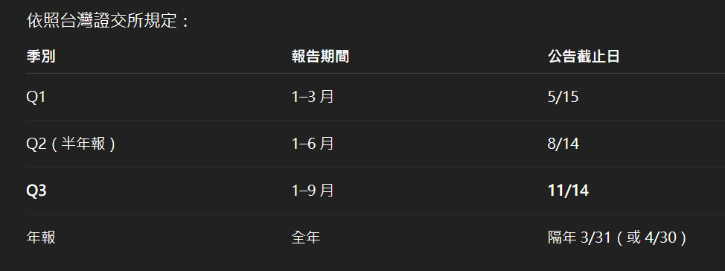

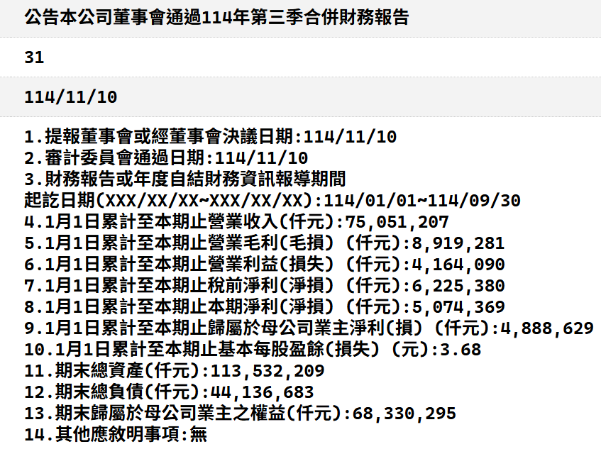
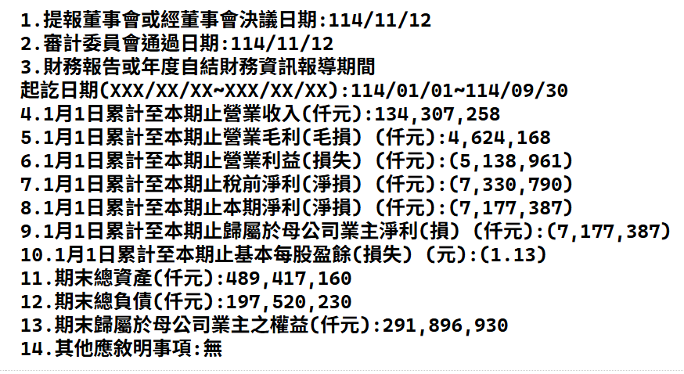
 |  |  |  |  | 注意!!! 如果數字被()框起來是代表 負營收 以下圖例子是 年合併營收EPS "-1.13" (有些公司會直接寫負號)
 | 然後過幾天 幾個周 幾個月後
 | Q3時發出 "整年的合併財報" 資訊如右圖

 | 可以得知 目前 "全年合併 EPS是3.68"
 | 但是此時要搭配上 "上季的整年財報" 由 "這季的整年合併財報 減掉 上一季的整年合併財報"
 | 才能準確得知 " 這個季度 到底有沒有賺錢"

 | 此時 一樣去公開資訊站
 | 搜尋個股的 歷史訊息
 | 找 Q2的整年合併財報

 | Q2 財報如下


 | 可以得知 Q2當時的合併EPS是2.34元
 | Q3合併-Q2合併=Q3單季 => 3.68-2.34= 1.34元
 | 此時 這個1.34 是好還是壞呢? 不知道 所以要搭配歷史紀錄網站 這邊推薦使用財報狗
 | https://statementdog.com/analysis/3706/eps
 | 頁面點入財務報表>每股盈餘

 | 此時可知道此 最新合併財報 還沒有被大眾新聞公開給各個散戶 所以Q3資料還沒有被整理
 | 所以以我們自行計算的角度來說 算是可拚第一手消息
 | 目前 由財報狗 可得知上個季度Q2 的EPS 是1.23

 | 此時使用公式 | (這季EPS-上季EPS)/上季EPS*100%=增長率
 |  | (1.34-1.23)/1.23*100%=8% 增長

 | 結論:
 | 跟Q3目前EPS差不多增長率 代表穩定成長 但是不多 沒有超過20% 都不建議炒短線 只能放長線(我個人不考慮)
 | 如果發現EPS比上一季還低 相減後小於0 就是虧損
 | 如果發現EPS 超過許多 那股價會大幅飆升 (一般我抓20%)
 | 但如果出現EPS增長率有不合理狀況 如超過200%300%這種 可能要看情況考慮一下是否要賭 因為給人的疑慮是 未來沒有成長空間

 | 如果嫌麻煩的 就直接等人家計算好吧 只是就會錯失第一時間點 |  |  | https://statementdog.com/
 |  |  |  | https://winvest.tw/

什麼是MSCI 季調?
 | MSCI為Morgan Stanley Capital International的縮寫，中文翻譯為「摩根史坦利資本國際」，常見的用詞包括摩根指數、大摩指數、明晟指數等等，
 | 是一家股價指數和股東權益投資組合分析工具之供應商，全球超過80%的基金經理人，皆以MSCI所編列的全球指數作為投資組合參考指標。

 | MSCI成分股於每年2月底、5月底、8月底、11月底這些時間會做調整，也就是俗稱的「MSCI季度調整」，MSCI調整內容通常會提早20天公告，生效日當天收盤後指數會變成調整後的數值。
 | 由字面上的判斷，投資人可能會認為新列入的股票會漲，而被剔除的股票會跌，但回推歷史資料可發現，市場慣性並非如此，但可以確定生效日當天最後一盤交易會爆大量是很明確的。

 | 以下是2025/11/24 Q4季調分析


 | 由右方清單可結論: 調整當日適合做隔日沖

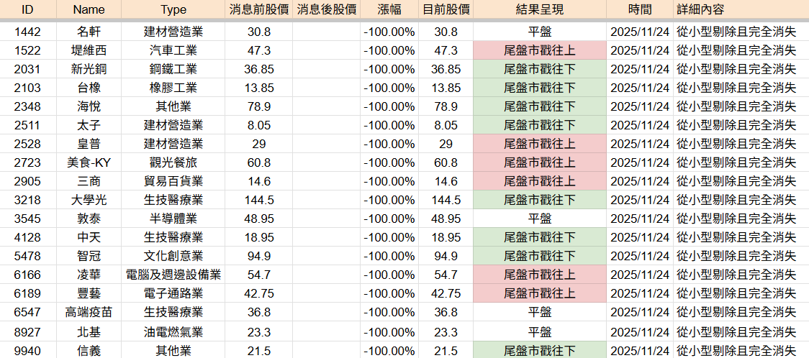
 | 1. 從標準轉到小型 或是從小型轉到標準 沒有特別漲跌
 | 2. 從無轉到小型 會有很明顯的漲幅
 | 3.從小型剔除出清單 會有很明顯的跌幅

 | 此清單為"當日尾盤狀況" 後續狀況需要時間觀測(目前2025/11/24)

什麼是本益比? EPS? 可以用來幹嘛? 怎麼估價一支股票合理的價位?

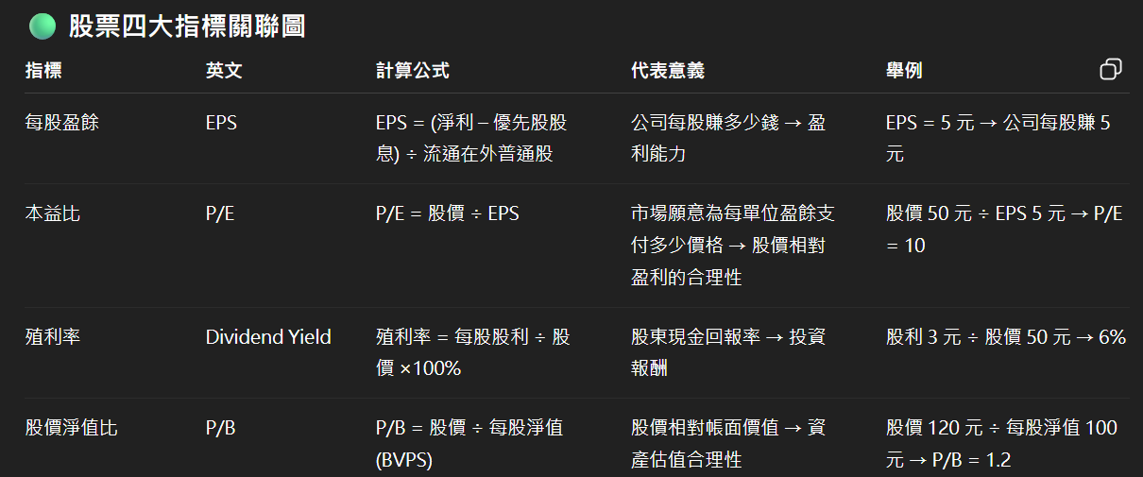
 | EPS 是公司淨利潤分配到每一股普通股的金額，用來衡量公司每股的盈利能力
 | 本益比是 表示「投資者願意為每 1 元盈利支付多少價格」

 | 假設 股價 50 元，EPS = 5 元
 | P/E=50÷5=10
 | 解讀：市場願意為每 1 元盈利支付 10 元股價。
 | P/E 高 → 市場對公司未來成長有信心，願意付高價
 | P/E 低 → 市場對公司未來成長不看好，或股價可能被低估

 | 那麼本益比和EPS可以怎麼應用?
 | 結論是 : "預估"合理股價= EPS*本益比

 | 本益比資訊可以去政府網站找到
 | 上市: | https://www.twse.com.tw/zh/trading/historical/bwibbu.html
 | 上櫃: | https://www.tpex.org.tw/zh-tw/mainboard/trading/info/stock-pe.html

 | 以2025/11/24 富喬為例子

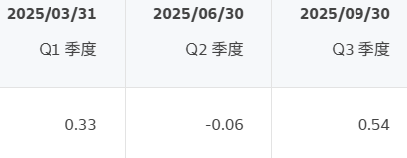
 | 並從財報狗這邊得知 |  | https://statementdog.com/analysis/1815/eps
 | Q1+Q2+Q3的EPS為0.81

 | 依據公式 0.81 * 74.72 = 60.5
 | 所以預估合理價位應該為60.5元 相比目前價位 有極大的溢出

 | 代表股價被高估了 所以要小心有可能大回檔

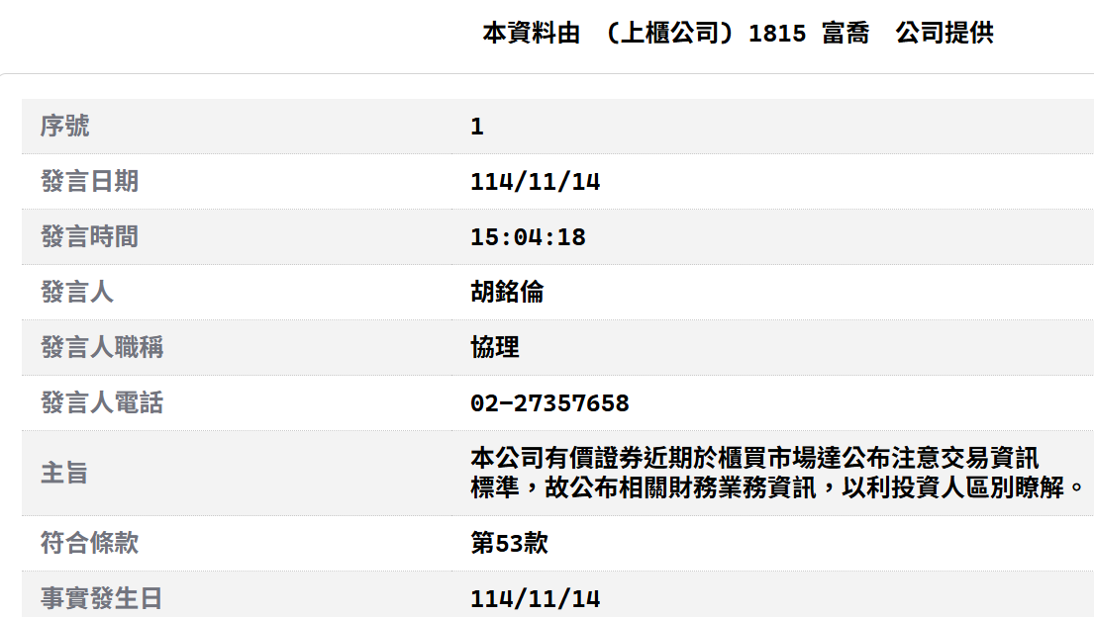
 | 但是 因為這是 Q1+Q2+Q3的EPS去計算
 | Q3財報的結算時間點為9/30 沒有10月&11月資料(目前時間點為2025/11/24 所以11月資料還沒有出 只會有10月)

 | 由於政府沒有強制要求公司行號公告 "單月EPS" 所以除非公司自己發新聞稿 不然沒有可以參考的資料
 | 如果遇到被列為注意股之類的 政府會要求公司發布"月"財報 這時候可以看EPS 可以去公開資訊站查資料 |  |  |  | https://mops.twse.com.tw/mops/#/web/home
 | (只能單個單個找)
 |  |  |  |  |  | 114/10月報表寫EPS為0.23
 | 查找新聞 富喬有發新聞稿
 | 可得知10月EPS為0.2
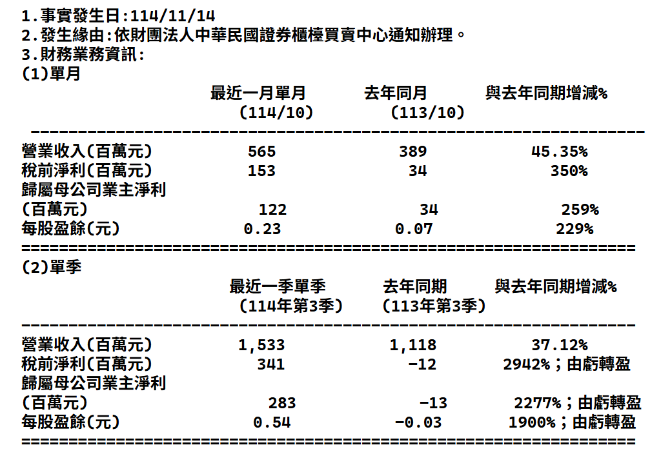
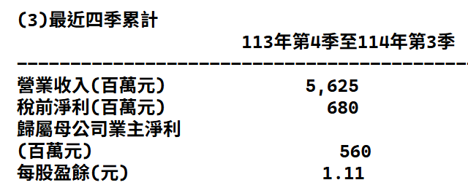
 | 搭配上之前Q1+Q2+Q3的EPS 0.81

 | 此時以10月來看的EPS為 0.81+0.2=1.01

 | 1.01*74.72= 75.47
 | 跟現在的富喬股價 80.7 相比 還有下跌空間
 | 所以富喬的目標購入價 可以設定為75~76元

 | 但是 這個EPS時間點為 2025/11/14的結算 目前時間點為2025/11/24 有段時間差距了
 | 所以是否真的要等到75元才買也是需要考慮
 | 且由於EPS Q4 財報還沒出來 無法預估未來是否會繼續成長 所以目標要賣的價錢還是未知數
 | 能做的只有關注新聞看11月的EPS出來的當下 立刻計算EPS*本益比 看是否股價溢出決定是否賣出

EPS該多高才是一個大戶可能會看好的股票?
 | 依據PTT統計 EPS通常要轉虧為盈 且超過0.8 (0.8是很關鍵基準點)
 | 這條件才會有人看好

基本選股操作流程（每個人都要會！！！）
持股比例
 | 30%題材股
 | 30紅綠股（非題材）
 | 30%其他

篩選階段
 | 1.檢查是否是此時間點的熱門題材(非必要)
 | 2.選中題材後比對紅綠（三綠）
 | 3.檢查大戶持比
 | 4.檢查20ma
 | 5.檢查5ma 與10ma 是否交叉或接近
 | 6.檢查隔日沖買賣數量（檢查外資）
 | 7.檢查歷史價位
 | 8.檢查是否已經進入盤整階段（非必要）

買入當下階段時間點
 | 1.每日9:45期貨早盤會開盤 此時狀況可精準預估今日大盤漲跌 大跌日推薦買進
 | 2.檢查當下時間大戶佔比買入賣出對抗壓力
 | 3.檢查新聞
 | 4.檢查買壓賣壓紅綠比較（綠高未來會漲紅高未來會跌 直到平衡 所以買入的當下必須為紅高狀態轉平衡後才買）
 | 5.買入時間建議在10:30左右 或是下午12:30左右
 | 6.自我設定停損價（不同投入金額有不同停損策略 自己評估可承受度
賣出當下階段時間點
 | 1.同買入邏輯
 | 2.同買入邏輯
 | 3.同買入邏輯 （此時綠高階段轉平衡後才是當下股價最高點）
 | 4.賣出時間一律為開盤到9:30之間
 | 5.如果個股飆漲保持5ma線之上 則高機率未來會繼續漲 如果開始趨緩被5ma追上 或跌破5ma 可開始考慮停利（出一半）

每日要檢查的項目（檢查手上股票 每個都要點開看）
 | 1.檢查外資未平倉口數（去網站）
 | 2.檢查除權息表單（去網站）
 | 3.檢查每日盤後公布隔日處置股票（去網站）
 | 4.每週五檢查持股的大戶佔比
 | 5.檢查新聞
 | 6.檢查美股
 | 7.檢查期貨夜盤結果（凌晨三點收盤 所以早上7點8點檢查） 夜盤結果會影響隔日大盤早盤盤面
 | 8.檢查9:45期貨早盤開盤 大紅適合賣出
 | 9.檢查題材走勢 找出目前是那種題材熱門並記錄

外資空單分析
 | rawdata | 202601~202603
 |  | 日期 | 前五大 | 前十大 | 前五特法 | 前十特法 | 外資 | 投信 | 自營商 | 收盤
 |  | 0115/03/30 | 2721 | -1508 | 245 | -1437 | -37282 | 37470 | 200 | 32468
 |  | 0115/03/27 | 2867 | -1478 | 2867 | -2867 | -39919 | 38169 | -944 | 33120
 |  | 0115/03/26 | 5313 | 1856 | 5313 | 644 | -37065 | 38484 | -1772 | 33440
 |  | 0115/03/25 | 5714 | 2111 | 5714 | 1329 | -35947 | 39029 | -2479 | 33638
 |  | 0115/03/24 | 5439 | 1800 | 5439 | 3177 | -34108 | 37781 | -788 | 32771
 |  | 0115/03/23 | 2990 | -130 | 2990 | -427 | -37717 | 37461 | -54 | 32532
 |  | 0115/03/20 | 2196 | 205 | 2196 | -377 | -36366 | 36660 | -586 | 33559
 |  | 0115/03/19 | -895 | -1626 | -895 | -1944 | -40825 | 36307 | 1178 | 33553
 |  | 0115/03/18 | 2243 | 78 | 2243 | 143 | -34549 | 37001 | -3127 | 34263
 |  | 0115/03/17 | 416 | -837 | 115 | -423 | -36158 | 36290 | 2956 | 33795
 |  | 0115/03/16 | 3352 | -117 | 735 | -844 | -38512 | 35340 | 5656 | 33250
 |  | 0115/03/13 | 4535 | 2482 | -1852 | 876 | -40347 | 36596 | 5409 | 33315
 |  | 0115/03/12 | 4321 | 3049 | -1257 | -359 | -43064 | 36356 | 4533 | 33530
 |  | 0115/03/11 | 7193 | 6901 | 1497 | 3025 | -40958 | 36571 | 2130 | 33985
 |  | 0115/03/10 | 5784 | 5691 | 4374 | 3709 | -36856 | 35033 | 3096 | 32696
 |  | 0115/03/09 | 2916 | 1759 | -3859 | -645 | -40462 | 33407 | 5003 | 31786
 |  | 0115/03/06 | 5155 | 1966 | 3997 | 862 | -38930 | 32366 | 2920 | 33704
 |  | 0115/03/05 | 4978 | 1227 | 3715 | -3854 | -41134 | 32091 | 3400 | 33639
 |  | 0115/03/04 | 3894 | -1866 | -2871 | -5880 | -41633 | 30549 | 5071 | 32834
 |  | 0115/03/03 | 5468 | 382 | 1170 | -2936 | -40421 | 30693 | 60 | 34325
 |  | 0115/03/02 | 5316 | -240 | 1607 | -5516 | -41274 | 31445 | -1788 | 35232
 |  | 0115/02/26 | 6217 | 1677 | 6217 | -4775 | -36168 | 31248 | -3829 | 35604
 |  | 0115/02/25 | 5367 | 348 | 5367 | -4822 | -35753 | 31037 | -3390 | 35490
 |  | 0115/02/24 | 7472 | 3347 | 7472 | -339 | -29372 | 30179 | -4240 | 34827
 |  | 0115/02/23 | 4125 | 432 | 4125 | -2766 | -30852 | 29243 | -3445 | 33840
 |  | 0115/02/11 | -967 | -1008 | 1643 | 1603 | -27665 | 28915 | -1871 | 33691
 |  | 0115/02/10 | -1935 | -1788 | -1026 | 2476 | -24884 | 28187 | -2774 | 33307
 |  | 0115/02/09 | 2826 | 2229 | 6352 | 5932 | -23585 | 26848 | -657 | 32651
 |  | 0115/02/06 | 5732 | 3736 | 5732 | 5369 | -25102 | 25859 | 1271 | 31807
 |  | 0115/02/05 | 6160 | 4398 | 6160 | 5782 | -26743 | 26085 | 2476 | 31907
 |  | 0115/02/04 | 5934 | 5050 | 5934 | 5095 | -25699 | 26441 | -297 | 32423
 |  | 0115/02/03 | 5585 | 4272 | 5585 | 5100 | -26496 | 26179 | -768 | 32261
 |  | 0115/02/02 | 4856 | 3125 | 4856 | 3383 | -27673 | 25400 | 211 | 31610
 |  | 0115/01/30 | 1519 | -321 | -1445 | -2648 | -32670 | 25567 | -396 | 32247
 |  | 0115/01/29 | 2467 | -229 | 2467 | -2209 | -32702 | 26385 | -828 | 32777
 |  | 0115/01/28 | 4565 | 1749 | 4565 | 2150 | -27932 | 26462 | -2577 | 32927
 |  | 0115/01/27 | 4607 | 2480 | 4607 | 2598 | -25318 | 25767 | -2836 | 32509
 |  | 0115/01/26 | 4531 | 3052 | 4531 | 2739 | -26527 | 25438 | -2555 | 32144
 |  | 0115/01/23 | 4072 | 4054 | 4072 | 3967 | -22666 | 24763 | -4346 | 32153
 |  | 0115/01/22 | 2126 | 2412 | 2126 | 422 | -24293 | 24120 | -3226 | 31857
 |  | 0115/01/21 | 1965 | 2090 | 1965 | 250 | -24473 | 23890 | -2925 | 31245
 |  | 0115/01/20 | -6230 | -5952 | -8614 | -9302 | -32675 | 26970 | 483 | 31672
 |  | 0115/01/19 | -5568 | -8340 | -6399 | -12123 | -33726 | 27194 | 156 | 31669
 |  | 0115/01/16 | -2761 | -7259 | -6396 | -9533 | -33249 | 26997 | -117 | 31474
 |  | 0115/01/15 | -3186 | -5605 | -6494 | -10509 | -35130 | 26511 | -552 | 31050
 |  | 0115/01/14 | -3826 | -5215 | -7132 | -10792 | -33957 | 26052 | -216 | 30982
 |  | 0115/01/13 | -1108 | -1838 | -1108 | -6681 | -30117 | 26316 | -1429 | 30874
 |  | 0115/01/12 | 830 | 122 | 830 | -4369 | -26892 | 26428 | -2457 | 30701
 |  | 0115/01/09 | 665 | -695 | 665 | -4987 | -26583 | 26553 | -3190 | 30456
 |  | 0115/01/08 | 1021 | 169 | 1021 | -4459 | -26047 | 26831 | -3377 | 30458

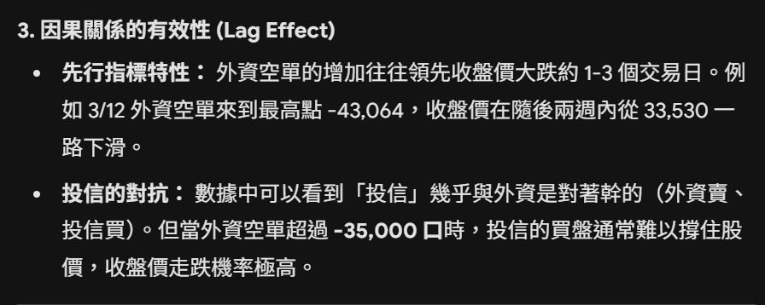
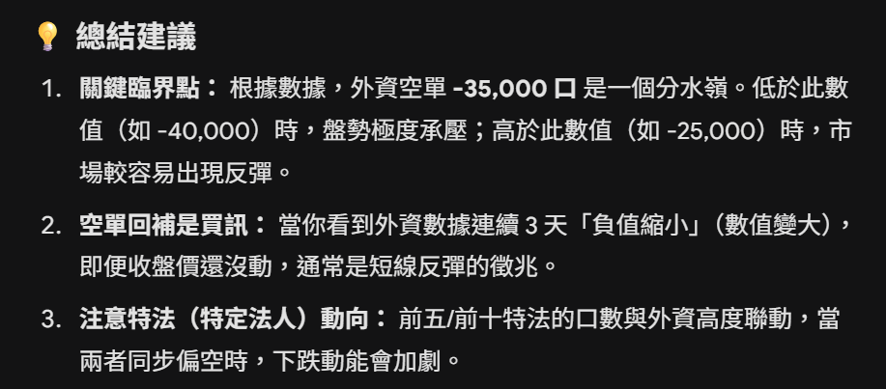
 | AI 分析

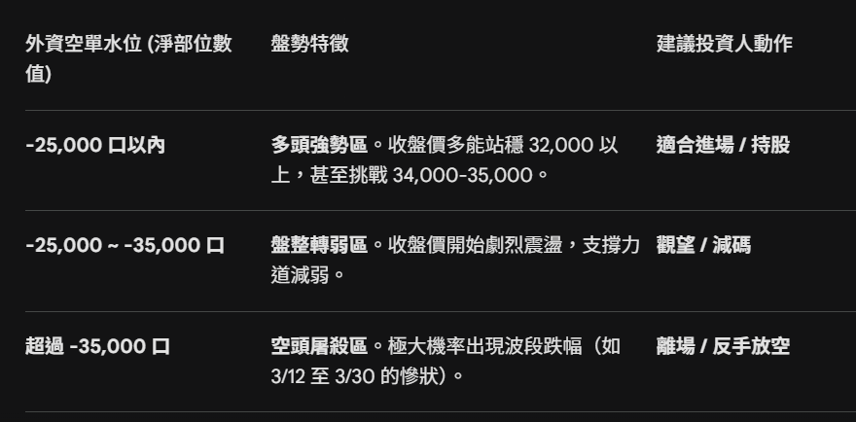
 | 總結

 | 結論 | 以後每天需要查看外資空單口數 如果低於25000 隔天可進場 如果高於35000 隔天必須出場

